Hoja1
Muebles y Enseres | Cantidad | Valor Unitario | Valor Total
Escritorio | 2 | $ 420,000 | $ 840,000
Silla | 6 | $ 53,000 | $ 318,000
Basurero | 5 | $ 23,000 | $ 115,000
horno | 1 | $ 1,300,000 | $ 1,300,000
Batidora | 1 | $ 133,000 | $ 133,000
bascula | 3 | $ 70,000 | $ 210,000
moldes | 2 | $ 55,000 | $ 110,000
juego de espatulas | 1 | $ 75,000 | $ 75,000
colador | 3 | $ 28,000 | $ 84,000
manga pastelera | 3 | $ 9,000 | $ 27,000
cortador | 1 | $ 55,000 | $ 55,000
TOTAL MUEBLES Y ENSERES |  |  | $ 3,267,000

Otros Activos Fijos | Cantidad | Valor Unitario | Valor Total
Software Office | 2 | $ 290,000 | $ 580,000
Softaware Contable | 2 | $ 60,000 | $ 120,000
TOTAL OTROS ACT. FIJOS |  |  | $ 700,000

Equipo de Computo | Cantidad | Valor Unitario | Valor Total
Computador Portatil | 2 | $ 1,100,000 | $ 2,200,000
Impresora | 1 | $ 500,000 | $ 500,000
Scanner | 1 | $ 200,000 | $ 200,000
TOTAL EQUIPO DE COMPUTO |  |  | $ 2,900,000

Total Inversión |  |  | $ 6,867,000
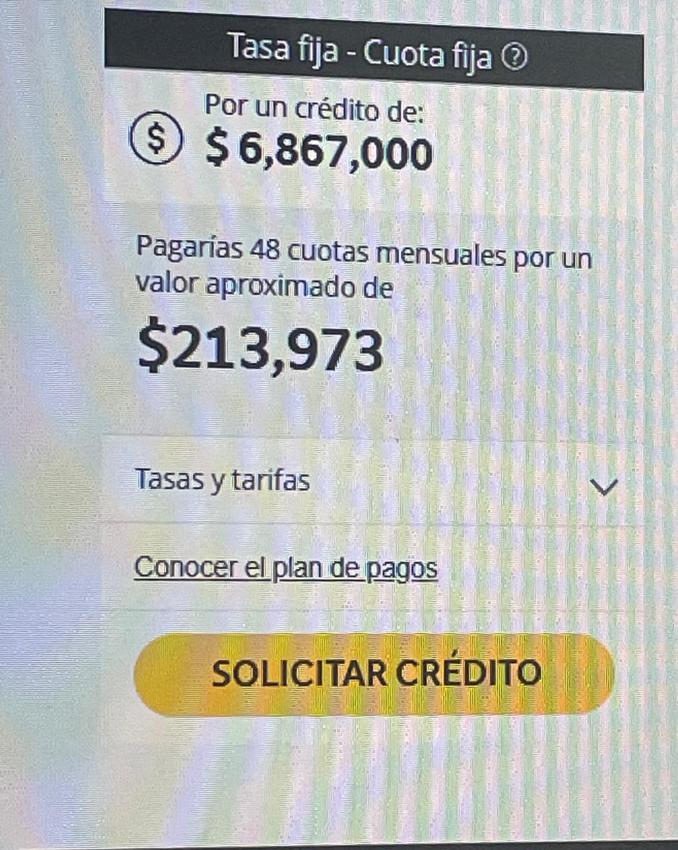
Gastos Fijos Administrativos
 | Valor mes | Valor año
Arrendamiento | $ 800,000 | $ 9,600,000
Agua, energía | $ 250,000 | $ 3,000,000
Internet | $ 60,000 | $ 720,000
Cuota Bancaria | $ 213,973 | $ 2,567,676
TOTAL | $ 1,323,973 | $ 15,887,676

COSTO POR UNIDAD
N° | MATERIALES | CANTDAD | UNIDAD DE MEDIDA | VALOR UNITARIO | Valor total
1 | Galletas tipo María | 200 | Gramos | $ 45 | $ 9,000
2 | Mantequilla | 250 | Gramos | $ 58 | $ 14,500
3 | Queso crema | 400 | Gramos | $ 24 | $ 9,600
4 | Crema para batir | 400 | Gramos | $ 22 | $ 8,800
5 | azucar | 200 | gramos | $ 20 | $ 4,000
6 | huevos | 600 | gramos | $ 26 | $ 15,600
7 | crema de leche | 200 | mililitros | $ 25 | $ 5,000
COSTO TOTAL DE MATERIA PRIMA |  |  |  |  | $ 66,500

 |  |  |  | UTILIDAD 60% | $ 39,900
 |  |  |  | Valor venta | $ 106,400

 | PUNTO DE EQULIBRIO

 | VENTAS | $ 30,197,261 |  | 284 | Unidades
 | Gastos Administrativos | $ 1,323,973
 | Mano obra | $ 10,000,000
 | Costo variable o costo de venta | $ 18,873,288
 | Utilidad antes de impuestos | 0 | punto de equilibrio donde no pierdo, ni gano dinero
 | Reserva legal 10% | $ -
 | Impuesto de Renta 33% | $ -
 | Utilidad neta | $ -

 |  | $ 11,323,973 |  | 284 | Unidades
 |  | $ 39,900

